Sheet1
 | FAX：横浜市大センター病院薬剤部 045-253-5343
 |  |  |  |  |  |  | 保険薬局→薬剤部/化学療法支援室→主治医

横浜市立大学附属市民総合医療センター 御中 |  |  |  |  |  |  | 報告日： 年 月 日

抗がん剤薬薬連携情報共有シート

患者ID： |  |  |  | 年齢： |  |  | 保険薬局名：
患者イニシャル： |  |  |  | 診療科： |  |  | TEL：
この情報を伝えることに対して患者の同意を |  |  |  |  |  |  | FAX：
 |  |  |  |  |  |  | 担当薬剤師：

治療レジメン名：

【副作用の発現状況】

症 状 |  | 無 | 有 | Grade | 症状の詳細
食欲不振
体重減少
悪心、吐き気
嘔吐
口腔粘膜炎
下痢
便秘
末梢神経障害
倦怠感
疲労
手足症候群

その他の症状・症状の詳細 等：

薬剤師としての提案事項・その他の報告事項：

本レポートに対する電話による返信を希望されますか？

＜注意＞ | FAXによる情報伝達は、疑義照会ではありません。
 | 緊急性のあるものは通常通り電話にてお願いいたします。
 | 本レポートに対する電話による返信を希望されない場合でも、薬剤部より連絡を差し上げることがあります。
 | 副作用のグレード評価に関する院内指標は薬剤部HPに掲載してあります。ご活用ください。
 | その他、化学療法全般に関する情報提供やご質問などもお気軽にお電話ください。

 |  |  |  |  |  | 横浜市立大学附属市民総合医療センター 薬剤部
 |  |  |  |  |  | 化学療法支援室相談窓口 TEL：045-253-5740
 |  |  |  |  |  | 薬剤部使用欄 ： □ ｺﾋﾟｰ □ ｽｷｬﾝｾﾝﾀｰ □ FAX □ 電話 □ 担当：

＜参考＞
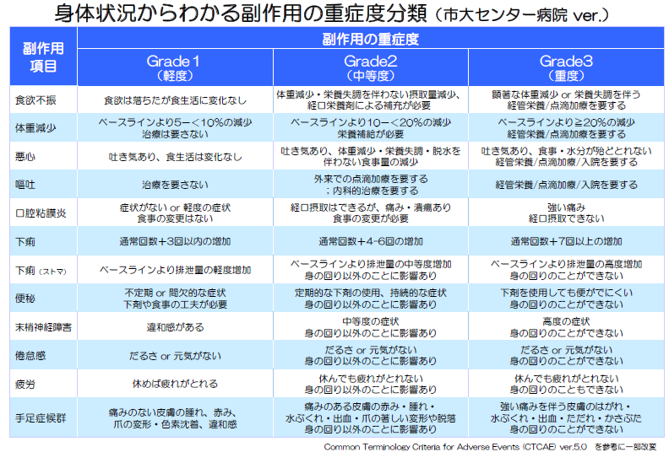

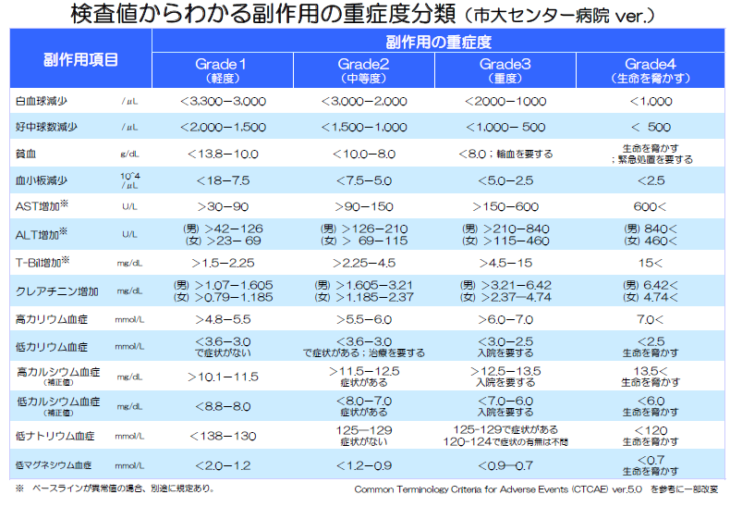

以下の患者さんに関しては必ず情報提供をお願いします

＊副作用症状がGrade2以上で、支持療法が実施されていない

＊用法用量が標準用量と異なる（理由が明らかなものは除く）

＊アドヒアランスが不良

＊疼痛があるが鎮痛薬を使用していない、または疼痛コントロールが不十分
→痛みと症状の薬薬連携共有シートにてご報告お願いします。

